QR Codes
QR Codes

Caixas
Conteúdo | Referência da Peça | Código Caixa | Peça | QR Code
Peça A | 6490 | 3A6G7 | 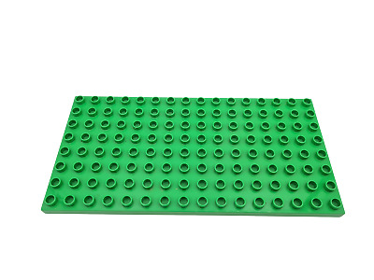 | 
Peça B | 51705 | Q89J7 | 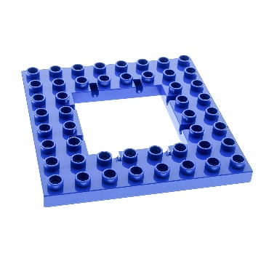 | 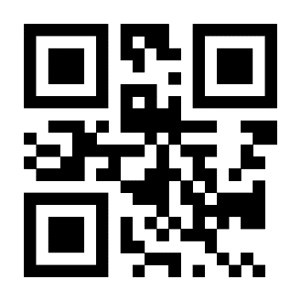
Peça C | 4672 | C588Q | 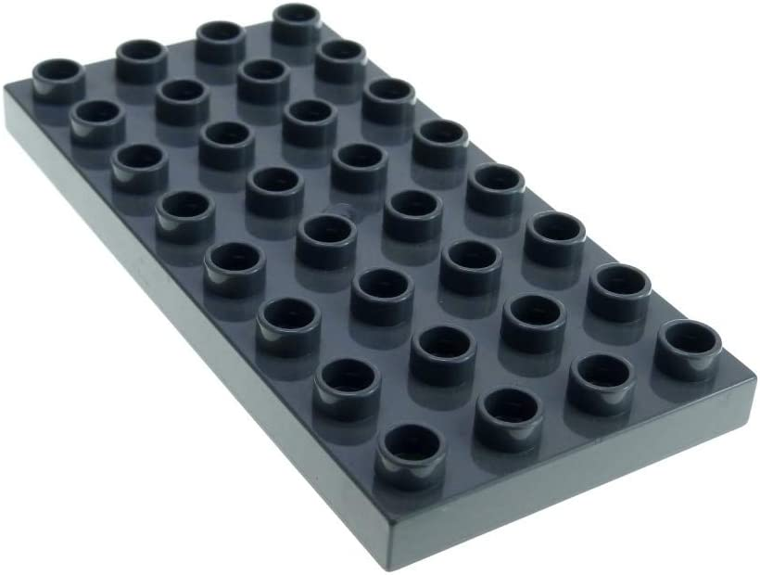 | 
Peça D | 3011 | V926W | 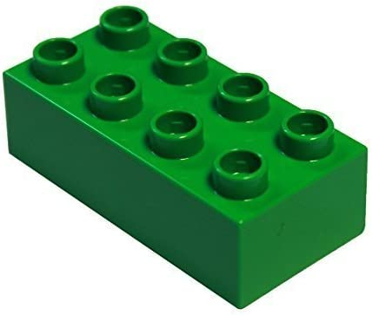 | 
Peça E | 3007 | T46P6 | 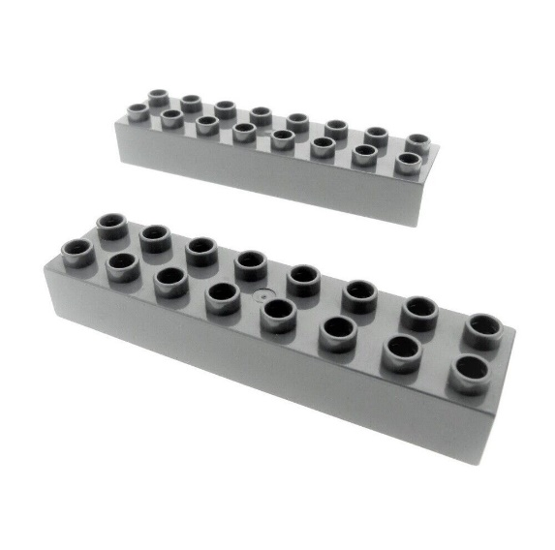 | 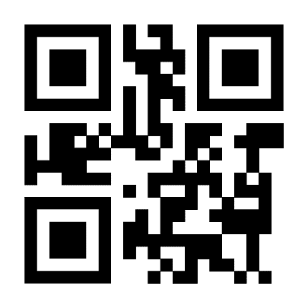
Peça F | 3437 | 26H52 | 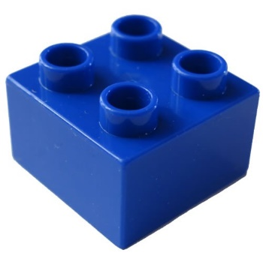 | 
Peça G |  | 398FJ |  | 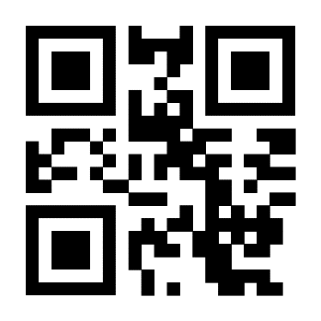
Peça H |  | W3467 |  | 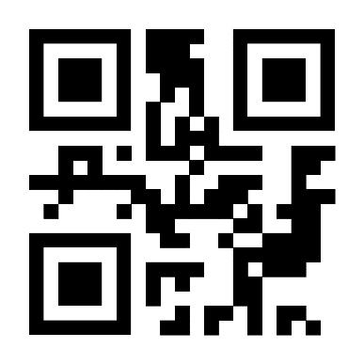
Peça I |  | 3J26P |  | 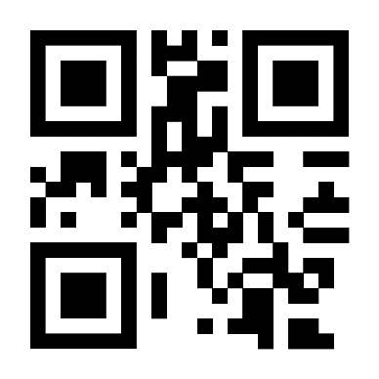
Peça J |  | 2JZ55 |  | 